Oppgave 4
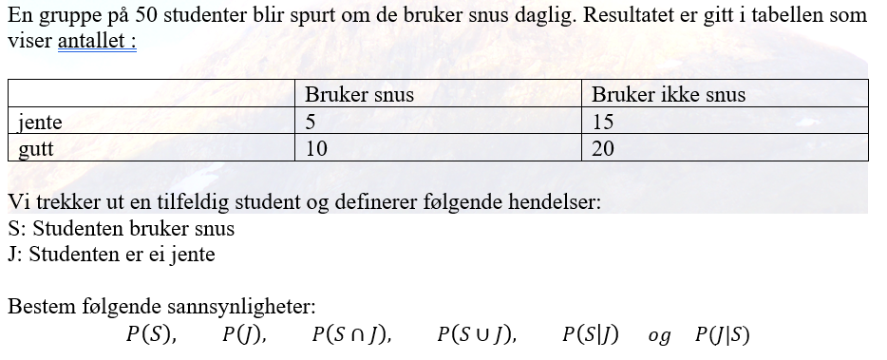
P(S): Sannsynligheten for at studenten bruker snus

P(S)= | 0.3

P(J): Sannsynligheten for at studenten er ei jente

P(J)= | 0.4

P(S∩J): Sannsynligheten for at studenten bruker snus og er ei jente

P(S∩J)= | 0.1

P(S∪J): Sannsynligheten for at studenten bruker snus eller er ei jente
P(S U J)= | 0.6
eller vi kan bruke formelen:

P(S U J)= | 0.6

P(S∣J): Sannsynligheten for at studenten bruker snus gitt at det er ei jente |  | P(J∣S): Sannsynligheten for at studenten er ei jente gitt at de bruker snus
Vi bruker formelen for betynget sannsynlighet:

P(S|J)= | 0.25 | P(J|S)= | 0.33

